Лист1
№ | Дата выявления | Владелец конструкции / Собственник обьекта недвижимого им-ва / Лицо, управомоченное собственниками | Район города | Адрес размещения | Тип конструкции | Содержание | Фото конструкции
1 | 2025-10-27 | ИП Лянева Любовь Леонидовна | Советский | ул. Бекетова, д. 27 | Владелец информационной конструкции | WILDBERRIES | 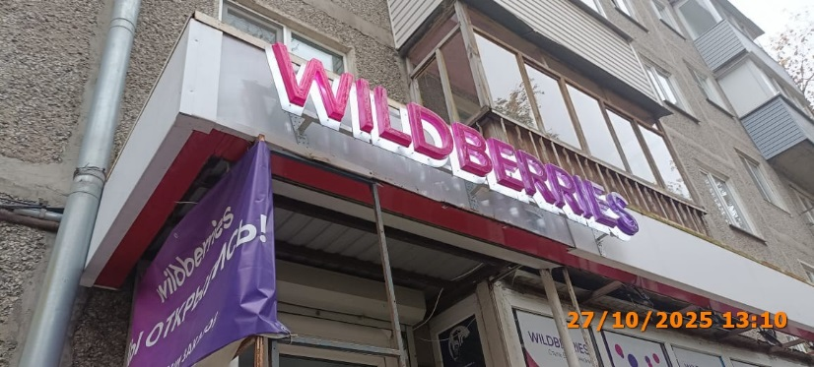
2 | 2025-10-27 | ИП Лянева Любовь Леонидовна | Советский | ул. Бекетова, д. 27 | Владелец информационной конструкции | WILDBERRIES мы открылись! | 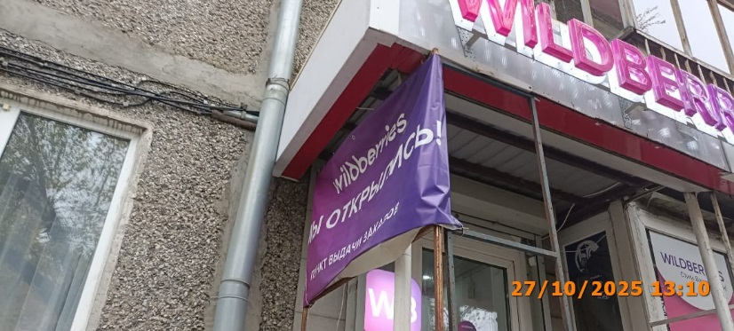
3 | 2025-10-27 | ИП Лянева Любовь Леонидовна | Советский | ул. Бекетова, д. 27 | Владелец информационной конструкции | WILDBERRIES изображение женщины | 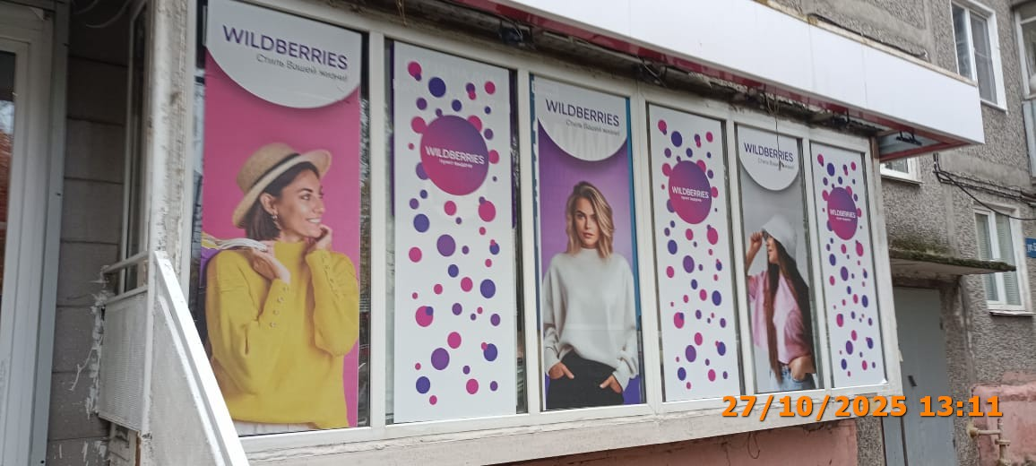
4 | 2025-10-27 | ИП Лянева Любовь Леонидовна | Советский | ул. Бекетова, д. 27 | Владелец информационной конструкции | WILDBERRIES
5 | 2025-10-27 | ИП Лянева Любовь Леонидовна | Советский | ул. Бекетова, д. 27 | Владелец информационной конструкции | WILDBERRIES изображение женщины
6 | 2025-10-27 | ИП Лянева Любовь Леонидовна | Советский | ул. Бекетова, д. 27 | Владелец информационной конструкции | WILDBERRIES
7 | 2025-10-27 | ИП Лянева Любовь Леонидовна | Советский | ул. Бекетова, д. 27 | Владелец информационной конструкции | WILDBERRIES изображение женщины
8 | 2025-10-27 | ИП Лянева Любовь Леонидовна | Советский | ул. Бекетова, д. 27 | Владелец информационной конструкции | WILDBERRIES
9 | 2025-10-27 | ИП Исмоилов Ашур Ботурович | Советский | пр. Гагарина, д. 21 | Владелец информационной конструкции | старнуар кофе | 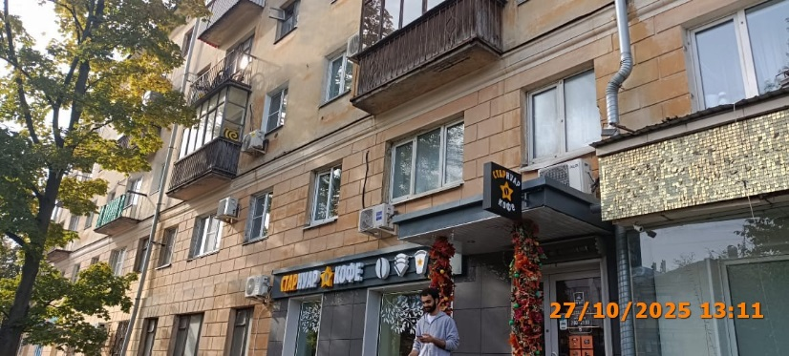
10 | 2025-10-27 | ИП Исмоилов Ашур Ботурович | Советский | пр. Гагарина, д. 21 | Владелец информационной конструкции | каталог продукции | 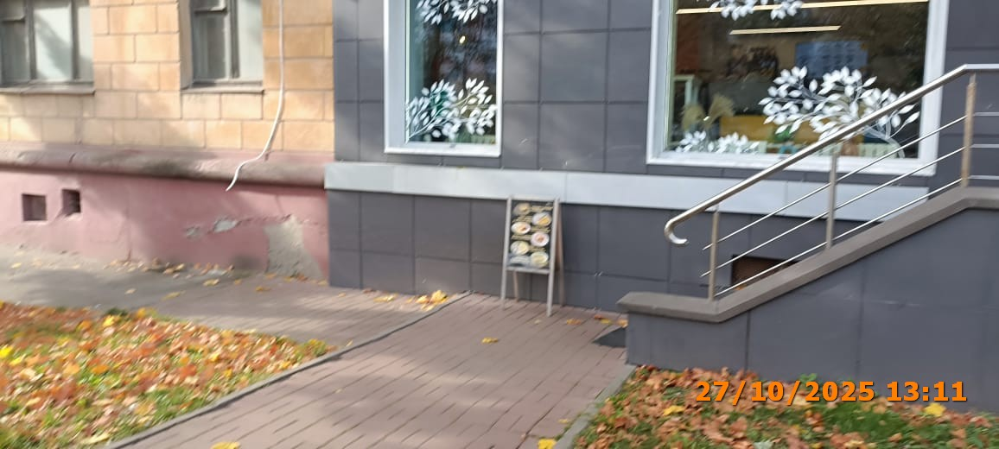
11 | 2025-10-27 | ИП Вяткина Д.А. | Советский | пр. Гагарина, д. 21 | Владелец информационной конструкции | копирка фото копировальный центр | 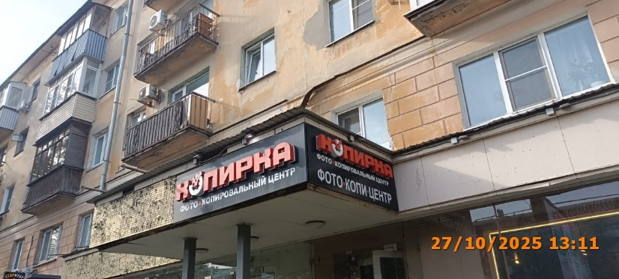
12 | 2025-10-27 | ИП Вяткина Д.А. | Советский | пр. Гагарина, д. 21 | Владелец информационной конструкции | копирка фото копировальный центр
13 | 2025-10-27 | ИП Логинова Ольга Валерьевна | Советский | пр. Гагарина, д. 21 | Владелец информационной конструкции | ЦВЕТУТ | 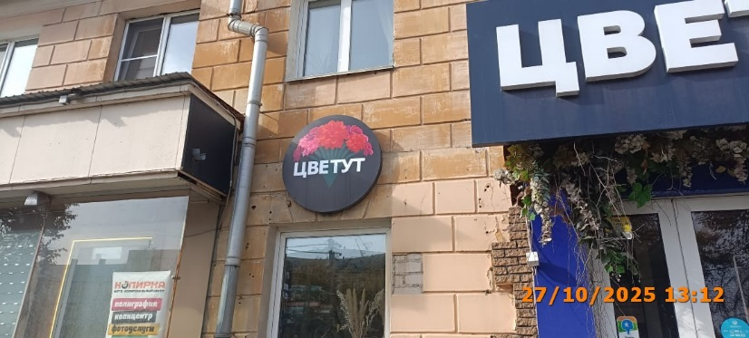
14 | 2025-10-27 | ИП Логинова Ольга Валерьевна | Советский | пр. Гагарина, д. 21 | Владелец информационной конструкции | цветы | 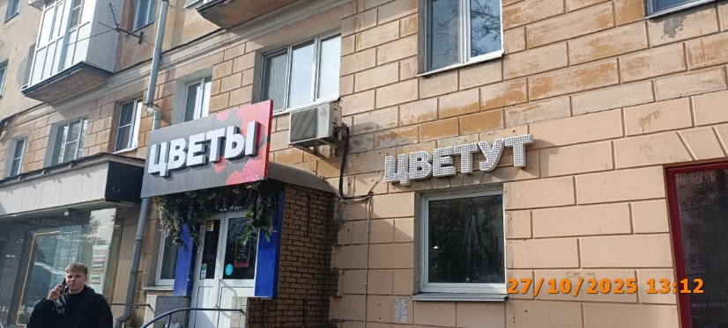
15 | 2025-10-27 | ИП Логинова Ольга Валерьевна | Советский | пр. Гагарина, д. 21 | Владелец информационной конструкции | цветут
16 | 2025-10-27 | ООО "Ника Спринг НН" | Советский | пр. Гагарина, д. 13 | Владелец информационной конструкции | 20% на медицинские анализы | 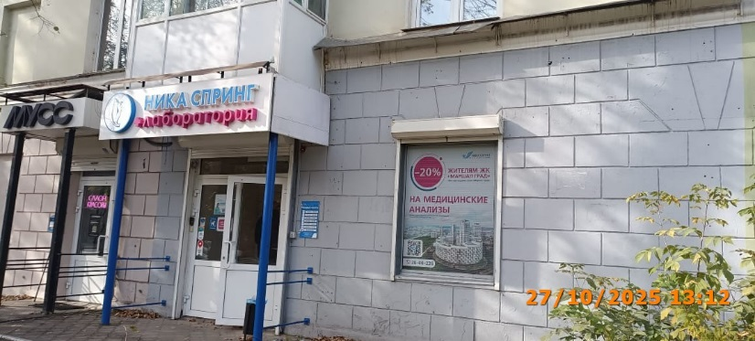
17 | 2025-10-27 | ИП Староверов Иван Вячеславович | Советский | пр. Гагарина, д. 5 | Владелец информационной конструкции | Логотип iPhone | 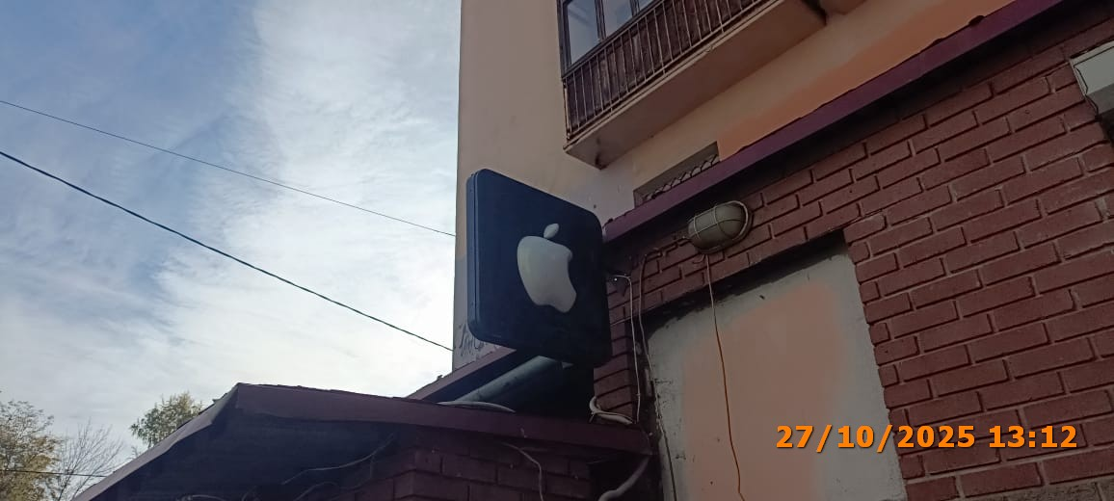
18 | 2025-10-27 | ИП Патракова Галина Евгеньевна | Советский | ул. Белинского, д. 55 А | Владелец информационной конструкции | specialty coffee | 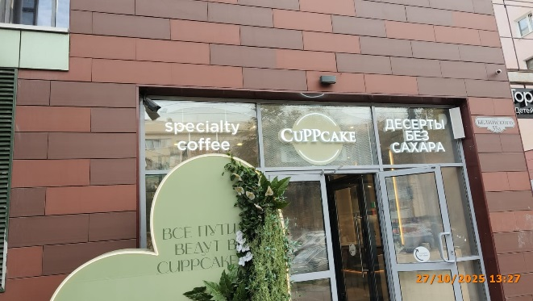
19 | 2025-10-27 | ИП Патракова Галина Евгеньевна | Советский | ул. Белинского, д. 55 А | Владелец информационной конструкции | CuPPcake
20 | 2025-10-27 | ИП Патракова Галина Евгеньевна | Советский | ул. Белинского, д. 55 А | Владелец информационной конструкции | десерты без сахара
21 | 2025-10-27 | ИП Патракова Галина Евгеньевна | Советский | ул. Белинского, д. 55 А | Владелец информационной конструкции | все пути ведут в cuppcake | 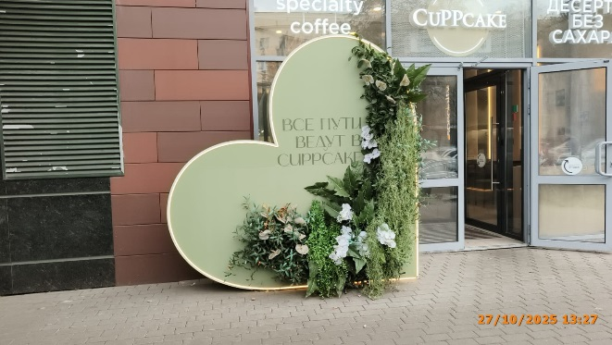
22 | 2025-10-27 | Не установлен | Советский | пр. Гагарина, д. 18 | Владелец информационной конструкции | АРЕНДА | 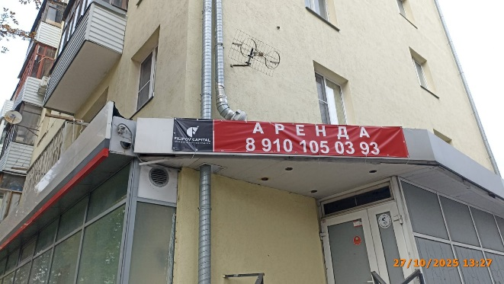
23 | 2025-10-27 | Не установлен | Советский | пр. Гагарина, д. 18 | Владелец информационной конструкции | АРЕНДА | 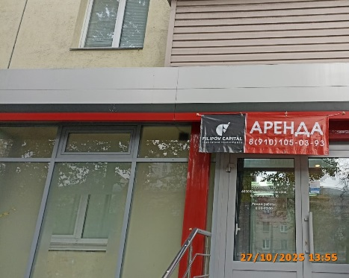
24 | 2025-10-31 | Не установленный Правилами тип | Советский | ул. Чачиной, д. 36 | Малаева Юлия Леонидовна | АВТО СЕРВИС ШИНОМОНТАЖ ЗАПЧАСТИ | 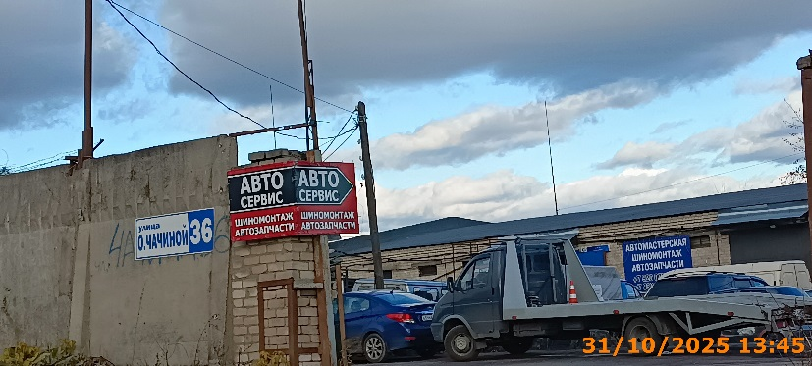
25 | 2025-10-31 | Не установленный Правилами тип | Советский | ул. Чачиной, д. 36 | Малаева Юлия Леонидовна | 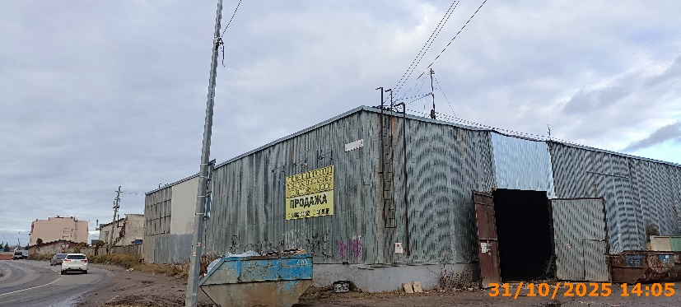 АРЕНДА ХОЛОДНЫЕ СКЛАДЫ
26 | 2025-10-31 | Не установленный Правилами тип | Советский | ул. Чачиной, д. 36 | Малаева Юлия Леонидовна | ПРОДАЖА
27 | 2025-10-31 | Не установленный Правилами тип | Советский | ул. Артельная, рядом с ост. Сады | Рыжов Леонид Иванович | Прием лома пнд труба | 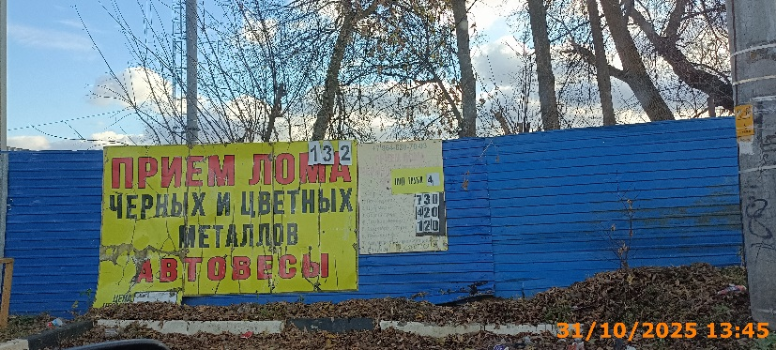
28 | 2025-10-31 | Не установленный Правилами тип | Советский | ул. Артельная, рядом с ост. Сады | Рыжов Леонид Иванович | Прием лома черых и цветных металлов | 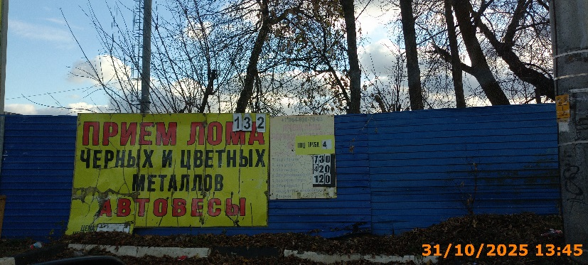
29 | 2025-10-31 | Консольная конструкция | Советский | ул. Артельная, рядом с ост. Сады | Рыжов Леонид Иванович | ПРИЕМ ЛОМА | 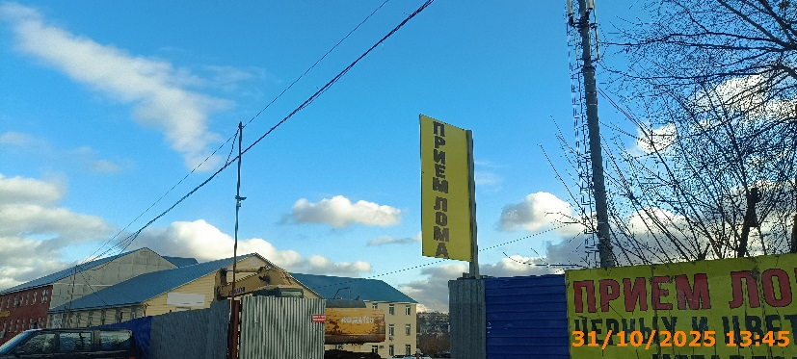
30 | 2025-10-31 | Не установленный Правилами тип | Советский | ул. Артельная, д. 20 | Коротков Владимир Юрьевич | ПРИЕМ ЛОМА ДОРОГО АВТОВЕСЫ | 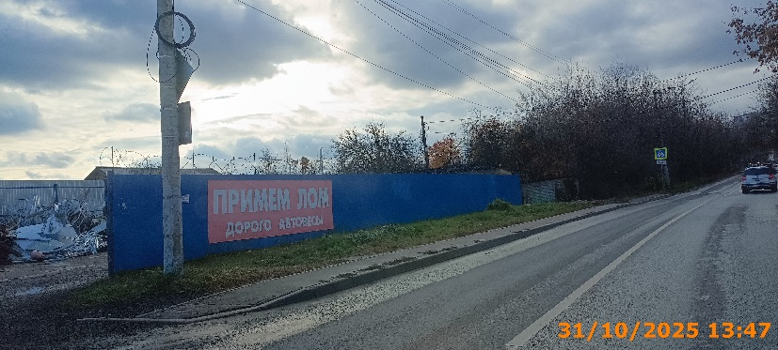
31 | 2025-10-31 | Настенная конструкция | Советский | ул. Артельная, д.9 Б | ИП ГУЛЯН ЕГИШЕ ГЕВОРГОВИЧ | BOWL WOW | 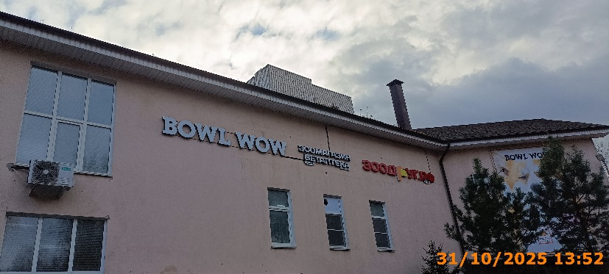
32 | 2025-10-31 | Настенная конструкция | Советский | ул. Артельная, д.9 Б | ИП ГУЛЯН ЕГИШЕ ГЕВОРГОВИЧ | зоомагазин ветаптека
33 | 2025-10-31 | Настенная конструкция | Советский | ул. Артельная, д.9 Б | ИП ГУЛЯН ЕГИШЕ ГЕВОРГОВИЧ | зоодруг.рф
34 | 2025-10-31 | Не установленный Правилами тип | Советский | ул. Артельная, д.9 Б | ИП ГУЛЯН ЕГИШЕ ГЕВОРГОВИЧ | BOWL WOW изображение собаки | 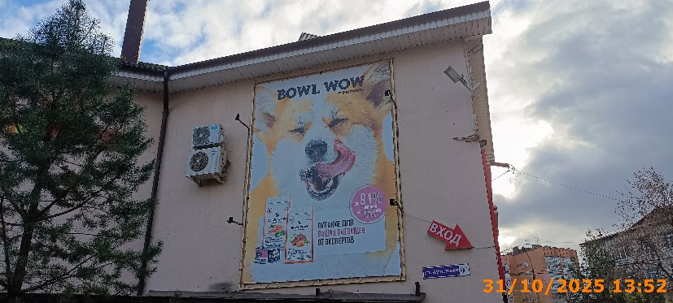
35 | 2025-10-31 | Не установленный Правилами тип | Советский | ул. Артельная, д.9 Б | ИП ГУЛЯН ЕГИШЕ ГЕВОРГОВИЧ | вход | 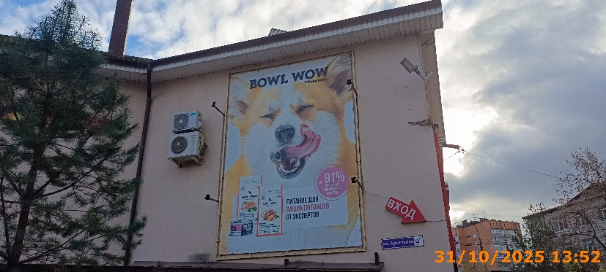
36 | 2025-10-31 | Настенная конструкция | Советский | ул. Артельная, д.9 Б | ИП ГУЛЯН ЕГИШЕ ГЕВОРГОВИЧ | зоомагазин зоодруг ветаптека | 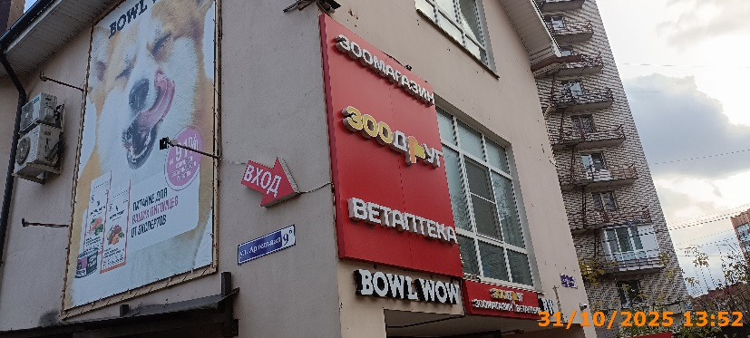
37 | 2025-10-31 | Настенная конструкция | Советский | ул. Артельная, д.9 Б | ИП ГУЛЯН ЕГИШЕ ГЕВОРГОВИЧ | BOWL WOW | 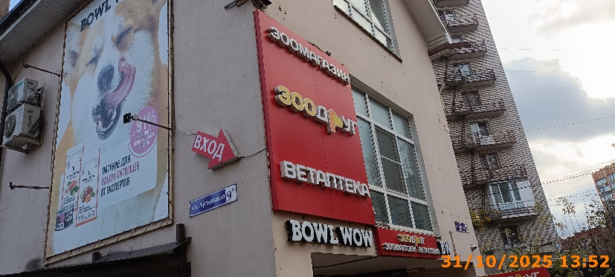
38 | 2025-10-31 | Настенная конструкция | Советский | ул. Артельная, д.9 Б | ИП ГУЛЯН ЕГИШЕ ГЕВОРГОВИЧ | зоодруг зоомагазин ветаптека | 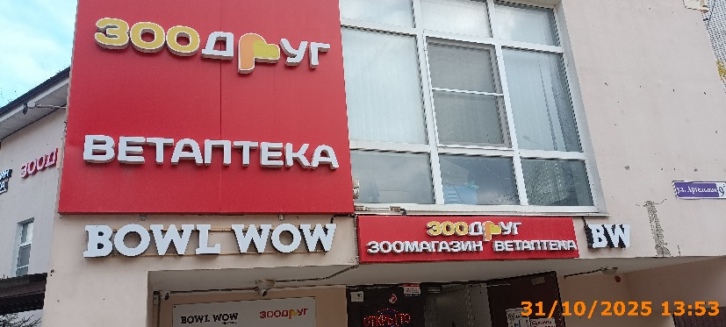
39 | 2025-10-31 | Настенная конструкция | Советский | ул. Артельная, д.9 Б | ИП ГУЛЯН ЕГИШЕ ГЕВОРГОВИЧ | BW
40 | 2025-10-31 | Не установленный Правилами тип | Советский | ул. Артельная, д.9 Б | ИП ГУЛЯН ЕГИШЕ ГЕВОРГОВИЧ | BOWL WOW зоодруг зоомагазин режим работы | 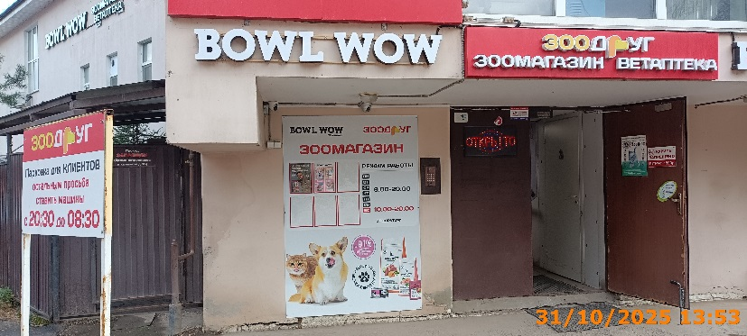
41 | 2025-10-31 | Не установленный Правилами тип | Советский | ул. Артельная, д.9 Б | ИП ГУЛЯН ЕГИШЕ ГЕВОРГОВИЧ | открыто | 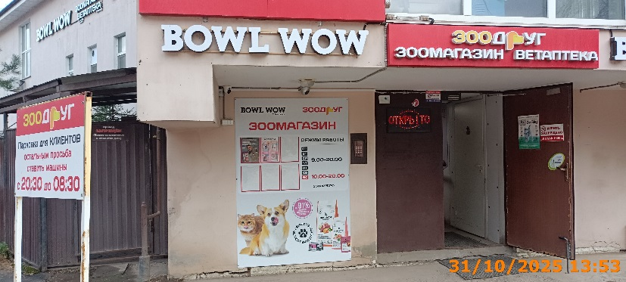
42 | 2025-10-31 | Не установленный Правилами тип | Советский | ул. Артельная, д.9 Б | ИП ГУЛЯН ЕГИШЕ ГЕВОРГОВИЧ | зоодруг Парковка для КЛИЕНТОВ | 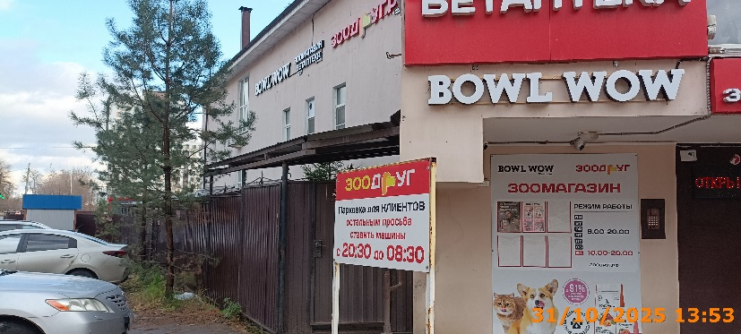
43 | 2025-10-31 | Не установленный Правилами тип | Советский | ул. Бекетова, д. 6 А | АО "ДОМОУПРАВЛЯЮЩАЯ КОМПАНИЯ СОВЕТСКОГО РАЙОНА" | TODiS магазин бытовой техники | 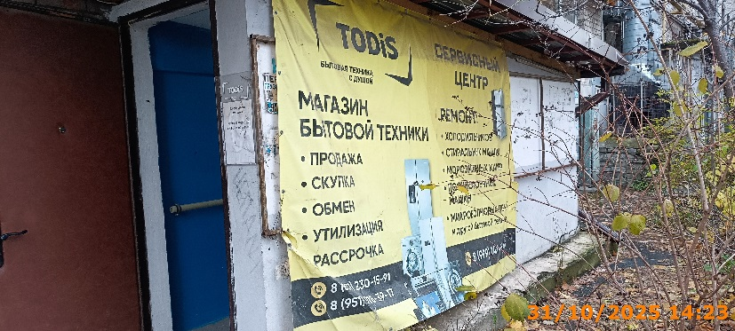
44 | 2025-10-31 | Не установленный Правилами тип | Советский | пер. Светлогорский, д. 13 | Не установлен | ПАРИКМАХЕРСКАЯ | 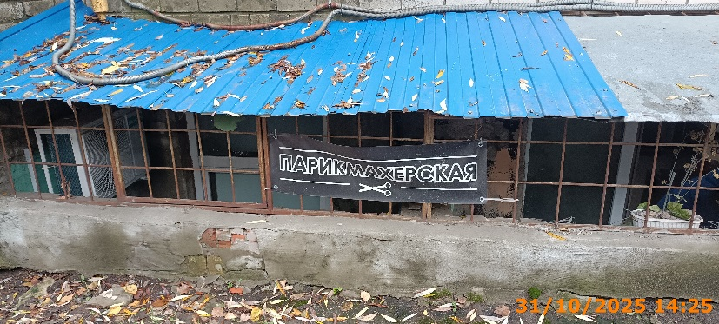
45 | 2025-10-31 | Не установленный Правилами тип | Советский | пер. Светлогорский, д. 3 А | Не установлен | АВТОСЕРВИС | 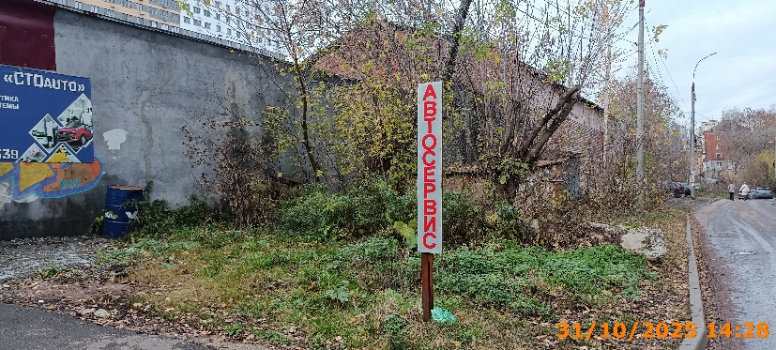
46 | 2025-10-31 | Не установленный Правилами тип | Советский | пер. Светлогорский, д. 3 А | Не установлен | Автосервис "СТОauto" | 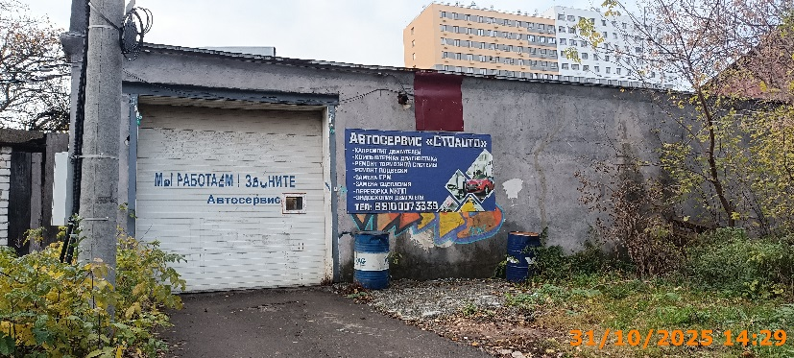
47 | 2025-10-31 | Не установленный Правилами тип | Советский | ул. Пушкина, д. 45 Г | ООО "НАВС И Т" | ПРОДУКТЫ | 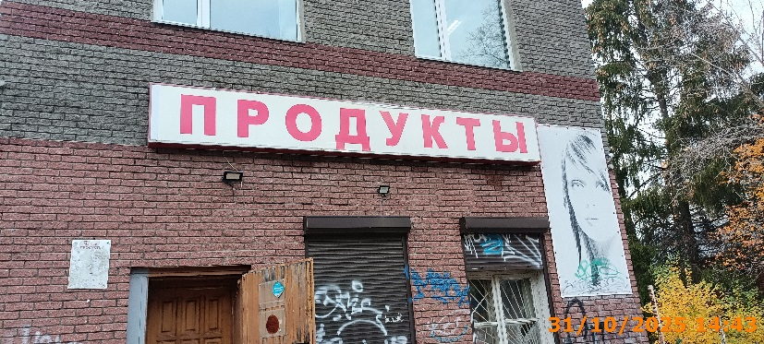
48 | 2025-10-31 | Не установленный Правилами тип | Советский | ул. Пушкина, д. 45 Г | ООО "НАВС И Т" | изображение девушки | 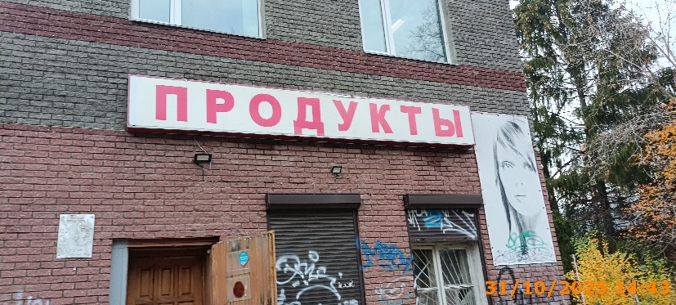
49 | 2025-10-31 | Не установленный Правилами тип | Советский | ул. Ванеева, д. 50 | ИП Пчелина Н.Е | ШИНОМОНТАЖ | 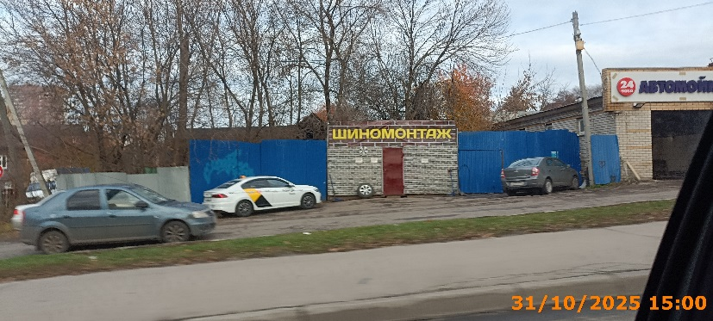
50 | 2025-10-31 | Не установленный Правилами тип | Советский | ул. Бориса Панина, д. 4 | ООО "Альбион-2002" | Б | 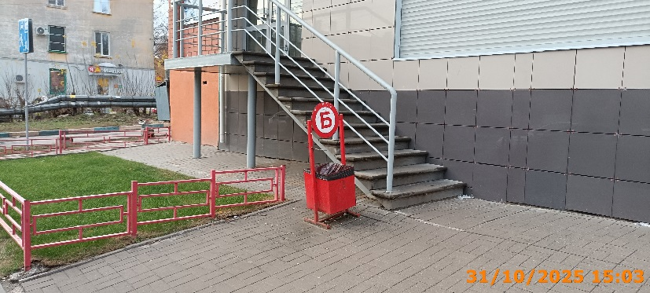
51 | 2025-10-31 | Настенная конструкция | Советский | ул. Бориса Панина, д. 4 | ООО "Альбион-2002" | сеть магазинов "у дома" | 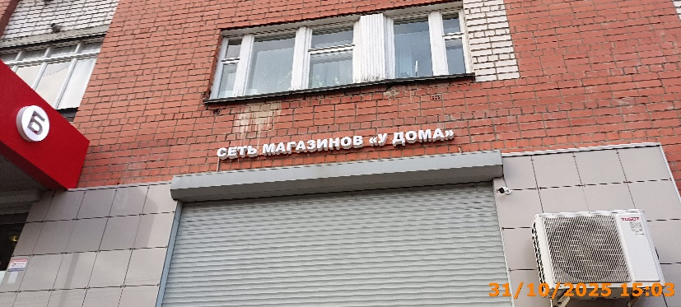
52 | 2025-10-31 | Настенная конструкция | Советский | ул. Бориса Панина, д. 4 | ООО "Альбион-2002" | Б | 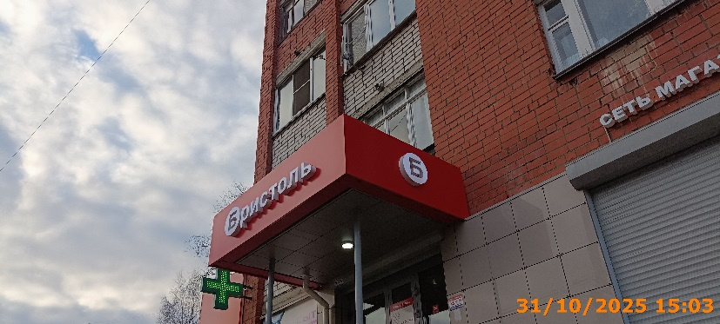
53 | 2025-10-31 | Настенная конструкция | Советский | ул. Бориса Панина, д. 4 | ООО "Альбион-2002" | Бристоль
54 | 2025-10-31 | Настенная конструкция | Советский | ул. Бориса Панина, д. 4 | ООО "Альбион-2002" | Б | 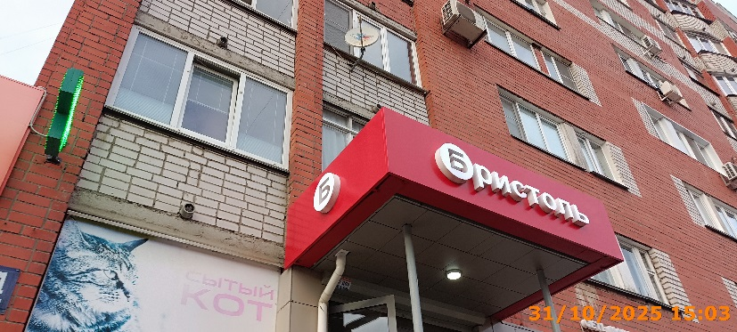
55 | 2025-10-31 | Не установленный Правилами тип | Советский | ул. Бориса Панина, д. 4 | Не установлен | сытый кот | 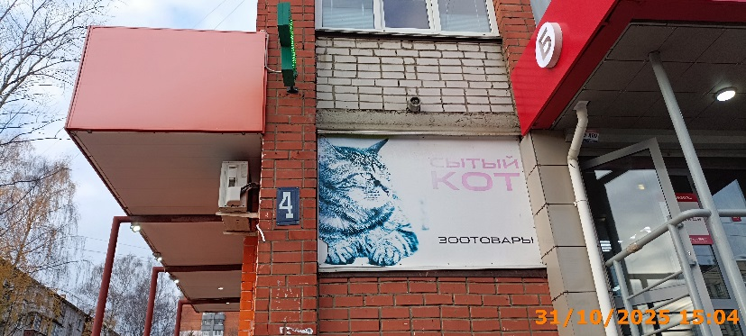
56 | 2025-10-31 | Консольная конструкция | Советский | ул. Бориса Панина, д. 4 | ООО "Андромеда" | Медицинский крест | 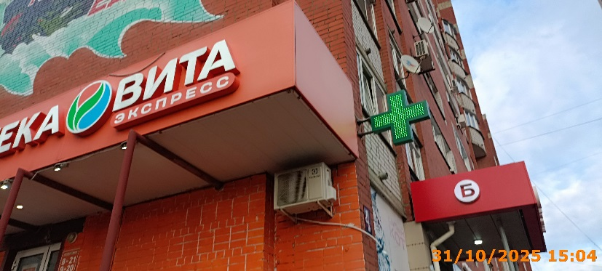
57 | 2025-10-31 | Настенная конструкция | Советский | ул. Бориса Панина, д. 4 | ООО "Андромеда" | АПТЕКА ВИТА ЭКСПРЕСС | 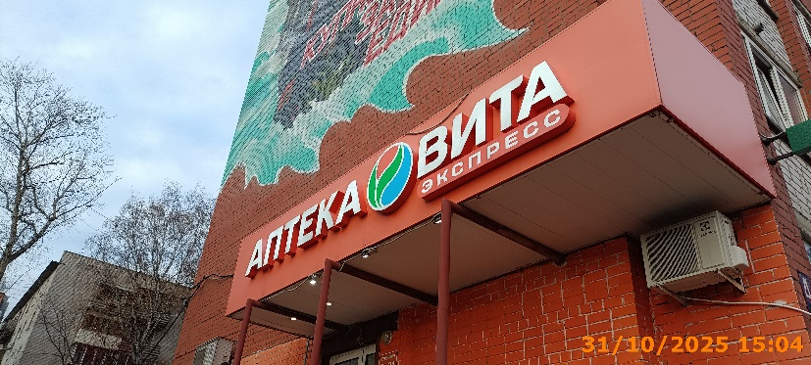
58 | 2025-10-31 | Не установленный Правилами тип | Советский | ул. Бориса Панина, д. 4 | ООО "Андромеда" | vitaexpress.ru | 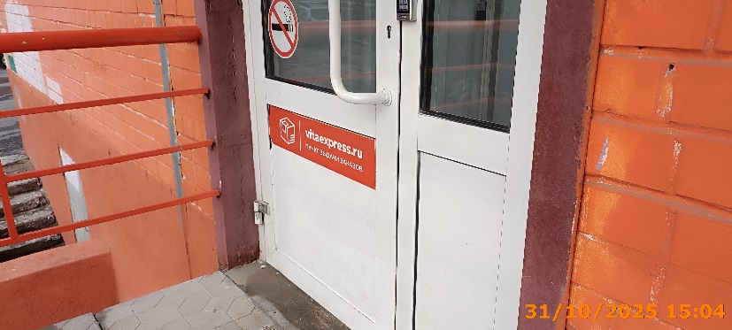
59 | 2025-10-31 | Настенная конструкция | Советский | ул. Бориса Панина, д. 4 | ИП Колесов А.Н. | закрома беларусi | 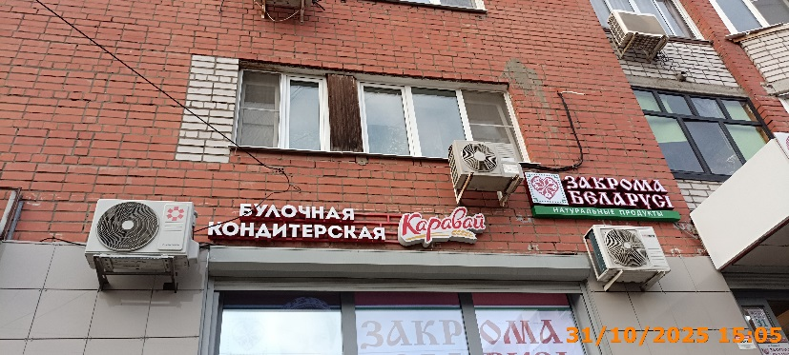
60 | 2025-10-31 | Конструкция в витрине | Советский | ул. Бориса Панина, д. 4 | ИП Колесов А.Н. | закрома беларусi | 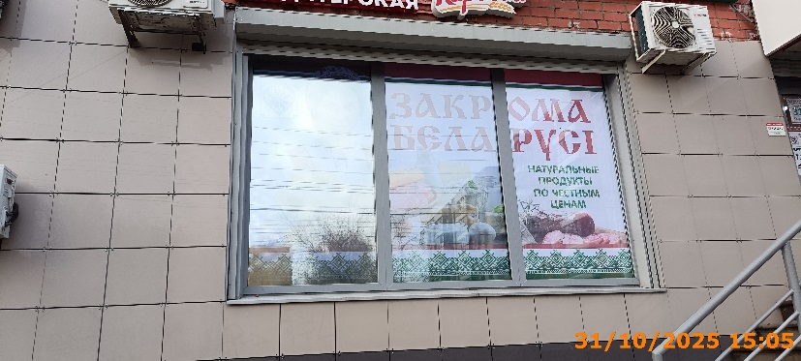
61 | 2025-10-31 | Настенная конструкция | Советский | ул. Бориса Панина, д. 4 | ИП Хрипач Лариса Ивановна | булочная кондитерская Каравай
62 | 2025-10-31 | Настенная конструкция | Советский | ул. Бориса Панина, д. 4 | ИП Хрипач Лариса Ивановна | Каравай фирменный магазин | 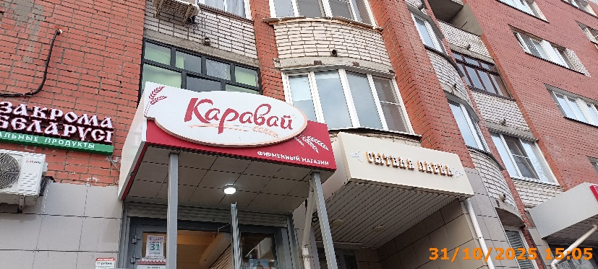
63 | 2025-10-31 | Не установленный Правилами тип | Советский | ул. Бориса Панина, д. 4 | ИП Геворгян Грачья Гнелович | единая цена на все цветы | 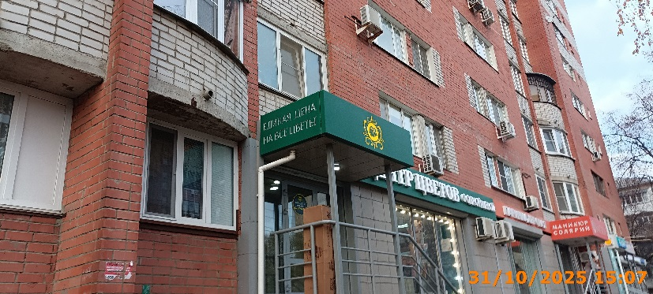
64 | 2025-10-31 | Не установленный Правилами тип | Советский | ул. Бориса Панина, д. 4 | ИП Геворгян Грачья Гнелович | логотип | 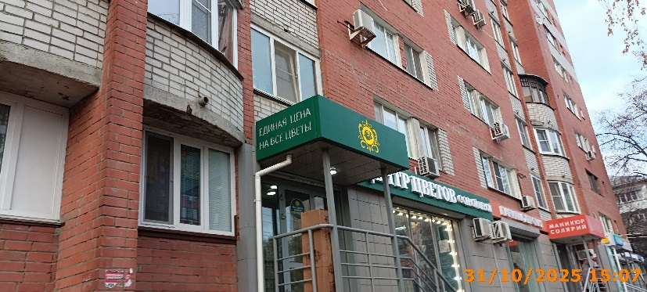
65 | 2025-10-31 | Не установленный Правилами тип | Советский | ул. Бориса Панина, д. 4 | ИП Геворгян Грачья Гнелович | единая цена на все цветы | 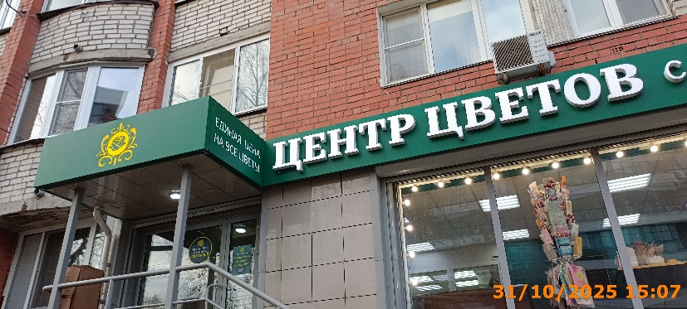
66 | 2025-10-31 | Настенная конструкция | Советский | ул. Бориса Панина, д. 4 | ИП Геворгян Грачья Гнелович | ЦЕНТР ЦВЕТОВ с одной ценой
67 | 2025-10-31 | Настенная конструкция | Советский | ул. Бориса Панина, д. 4 | ИП Панасенко Марина Владимировна | парикмахерская
68 | 2025-10-31 | Не установленный Правилами тип | Советский | ул. Бориса Панина, д. 4 | ИП Панасенко Марина Владимировна | маникюр солярий
69 | 2025-10-31 | Не установленный Правилами тип | Советский | ул. Бориса Панина, д. 4 | ИП Панасенко Марина Владимировна | БNГУДN
70 | 2025-10-31 | Не установленный Правилами тип | Советский | ул. Бориса Панина, д. 4 | ИП Панасенко Марина Владимировна | маникюр солярий
71 | 2025-10-31 | Не установленный Правилами тип | Советский | ул. Бориса Панина, д. 4 | ООО "КЛИНИКО-ДИАГНОСТИЧЕСКАЯ ЛАБОРАТОРИЯ "САДКО" | АНАЛИЗЫ
72 | 2025-10-31 | Не установленный Правилами тип | Советский | ул. Бориса Панина, д. 4 | ООО "КЛИНИКО-ДИАГНОСТИЧЕСКАЯ ЛАБОРАТОРИЯ "САДКО" | Логотип
73 | 2025-10-31 | Не установленный Правилами тип | Советский | ул. Бориса Панина, д. 4 | ООО "КЛИНИКО-ДИАГНОСТИЧЕСКАЯ ЛАБОРАТОРИЯ "САДКО" | САДКО
74 | 2025-10-31 | Не установленный Правилами тип | Советский | ул. Бориса Панина, д. 4 | ИП Игнатьева Елена Владимировна | игрушки батарейки хозтовары
75 | 2025-10-31 | Не установленный Правилами тип | Советский | ул. Бориса Панина, д. 4 | ИП Игнатьева Елена Владимировна | ШТРИХ
76 | 2025-10-31 | Не установленный Правилами тип | Советский | ул. Бориса Панина, д. 4 | ИП Игнатьева Елена Владимировна | игрушки батарейки хозтовары
77 | 2025-10-31 | Не установленный Правилами тип | Советский | ул. Бориса Панина, д. 4 | ИП Игнатьева Елена Владимировна | ОФИС ШКОЛА ТВОРЧЕСТВО
78 | 2025-10-31 | Не установленный Правилами тип | Советский | ул. Бориса Панина, д. 4 | ИП Игнатьева Елена Владимировна | ЗАПРАВКА КАТРИДЖЕЙ
79 | 2025-10-31 | Настенная конструкция | Советский | ул. Бориса Панина, д. 4 | ООО "Атмосфера" | кондиционеры и бризеры атмосфера
80 | 2025-10-31 | Настенная конструкция | Советский | ул. Бориса Панина, д. 4 | ООО "Атмосфера" | атмосфера кондиционеры и бризеры
81 | 2025-10-31 | Консольная конструкция | Советский | ул. Бориса Панина, д. 4 | ООО "Алтея" | Медицинский крест
82 | 2025-10-31 | Не установленный Правилами тип | Советский | ул. Бориса Панина, д. 4 | ООО "Алтея" | максавит
83 | 2025-10-31 | Конструкция в витрине | Советский | ул. Бориса Панина, д. 4 | ООО "Алтея" | Добро пожаловать!
84 | 2025-10-31 | Не установленный Правилами тип | Советский | ул. Бориса Панина, д. 4 | ООО "Алтея" | АПТЕКА
85 | 2025-10-31 | Конструкция в витрине | Советский | ул. Бориса Панина, д. 4 | ООО "Алтея" | скидки до 99%
86 | 2025-10-31 | Конструкция в витрине | Советский | ул. Бориса Панина, д. 4 | ООО "Алтея" | АПТЕКА В ВАШЕМ СМАРТФОНЕ
87 | 2025-10-31 | Не установленный Правилами тип | Советский | ул. Артельная, д. 9 В | Климин Сергей Иванович | продаю аренда
88 | 2025-10-31 | Не установленный Правилами тип | Советский | ул. Артельная, д. 9 В | Климин Сергей Иванович | аренда от 1 м2
89 | 2025-10-31 | Не установленный Правилами тип | Советский | ул. Артельная, д. 9 В | Климин Сергей Иванович | прием лома и макулатуры
90 | 2025-10-31 | Не установленный Правилами тип | Советский | ул. Артельная, д. 9 В | Климин Сергей Иванович | 8 964 830 70 03
91 | 2025-10-31 | Не установленный Правилами тип | Советский | ул. Артельная, д. 9 В | Климин Сергей Иванович | график работы
92 | 2025-10-31 | Не установленный Правилами тип | Советский | ул. Артельная, д. 9 В | Климин Сергей Иванович | макулатура
93 | 2025-10-31 | Не установленный Правилами тип | Советский | ул. Артельная, д. 9 В | Климин Сергей Иванович | ПНД ТРУБА
94 | 2025-10-31 | Не установленный Правилами тип | Советский | ул. Артельная, д. 9 В | Климин Сергей Иванович | прием лома
95 | 2025-10-31 | Не установленный Правилами тип | Советский | ул. Артельная, д. 9 В | Юлков Станислав Александрович | продаю аренда
96 | 2025-10-31 | Не установленный Правилами тип | Советский | ул. Артельная, д. 9 В | Юлков Станислав Александрович | аренда от 1 м2
97 | 2025-10-31 | Не установленный Правилами тип | Советский | ул. Артельная, д. 9 В | Юлков Станислав Александрович | прием лома и макулатуры
98 | 2025-10-31 | Не установленный Правилами тип | Советский | ул. Артельная, д. 9 В | Юлков Станислав Александрович | 8 964 830 70 03
99 | 2025-10-31 | Не установленный Правилами тип | Советский | ул. Артельная, д. 9 В | Юлков Станислав Александрович | график работы
100 | 2025-10-31 | Не установленный Правилами тип | Советский | ул. Артельная, д. 9 В | Юлков Станислав Александрович | макулатура
101 | 2025-10-31 | Не установленный Правилами тип | Советский | ул. Артельная, д. 9 В | Юлков Станислав Александрович | ПНД ТРУБА
102 | 2025-10-31 | Не установленный Правилами тип | Советский | ул. Артельная, д. 9 В | Юлков Станислав Александрович | прием лома

